Karte
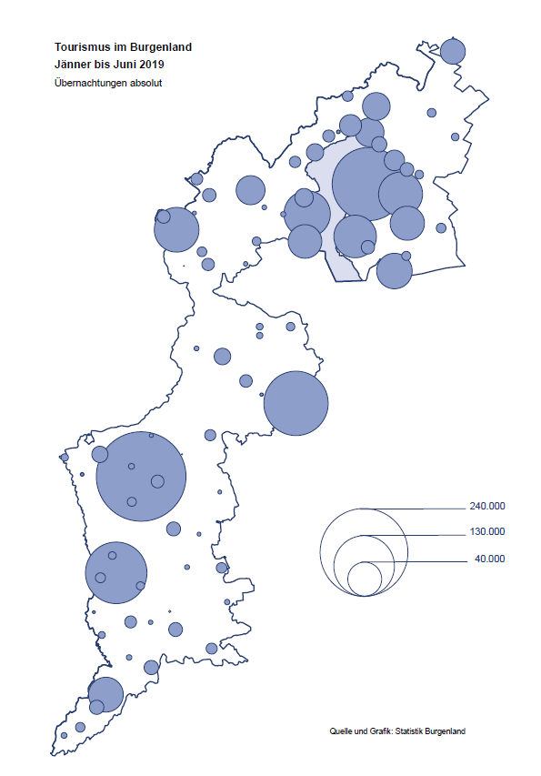

Bgld
Ankünfte nach Unterkunftsart |  |  |  |  |  |  |  | Übernachtungen nach Unterkunftsart |  |  |  |  |  |  |  | Daten für Grafik 2:
Juni 2019 |  |  |  |  |  |  |  | Juni 2019 |  |  |  |  |  |  |  |  | Monat | 2019 | 2018 | Ø 2008-2018 | 2018 | 2017 | 2016 | 2015 | 2014 | 2013 | 2012 | 2011 | 2010 | 2009 | 2008

Unterkunftsart | Ankünfte |  |  |  |  |  |  | Unterkunftsart | Übernachtungen |  |  |  |  |  |  |  |  | 1,328,400 | 3,050,564 | 2,942,791 | 3,050,564 | 3,092,657 | 3,084,025 | 2,914,691 | 2,912,637 | 2,853,243 | 2,938,655 | 2,933,357 | 2,911,034 | 2,866,984 | 2,812,852
 | Inländer |  | Ausländer |  | insgesamt |  |  |  | Inländer |  | Ausländer |  | insgesamt
 | 2018 | 2019 | 2018 | 2019 | 2018 | 2019 | % |  | 2018 | 2019 | 2018 | 2019 | 2018 | 2019 | % | Jänner | 1 | 142,561 | 145,246 | 133,615 | 145,246 | 145,386 | 144,674 | 134,038 | 133,981 | 132,179 | 136,230 | 128,519 | 131,684 | 122,258 | 115,574
 |  |  |  |  |  |  |  |  |  |  |  |  |  |  |  | Feber | 2 | 140,588 | 142,295 | 135,302 | 142,295 | 142,728 | 145,581 | 135,782 | 142,631 | 131,305 | 135,387 | 132,050 | 130,518 | 123,475 | 126,575
Burgenland | 84,640 | 95,517 | 23,044 | 29,299 | 107,684 | 124,816 | 15.9% | Burgenland | 240,124 | 260,287 | 72,036 | 93,467 | 312,160 | 353,754 | 13.3% | März | 3 | 163,253 | 168,732 | 153,629 | 168,732 | 155,317 | 173,021 | 148,988 | 147,200 | 164,265 | 148,907 | 139,865 | 155,416 | 138,932 | 149,276
Gewerbl. Beherbergungsbetrieb | 57,457 | 62,744 | 14,671 | 17,990 | 72,128 | 80,734 | 11.9% | Gewerbl. Beherbergungsbetrieb | 143,924 | 144,500 | 40,534 | 50,796 | 184,458 | 195,296 | 5.9% | April | 4 | 244,826 | 224,025 | 204,805 | 224,025 | 232,034 | 202,440 | 201,029 | 212,756 | 185,187 | 215,698 | 211,430 | 193,387 | 206,323 | 168,549
5/4-Stern | 31,984 | 34,518 | 7,807 | 9,912 | 39,791 | 44,430 | 11.7% | 5/4-Stern | 82,664 | 80,772 | 21,738 | 29,154 | 104,402 | 109,926 | 5.3% | Mai | 5 | 283,418 | 306,488 | 292,060 | 306,488 | 278,950 | 328,809 | 292,559 | 285,056 | 297,188 | 278,023 | 257,616 | 283,574 | 289,084 | 315,313
3-Stern | 20,290 | 23,071 | 5,643 | 6,761 | 25,933 | 29,832 | 15.0% | 3-Stern | 47,652 | 50,385 | 14,820 | 17,647 | 62,472 | 68,032 | 8.9% | Juni | 6 | 353,754 | 312,160 | 303,528 | 312,160 | 347,452 | 298,750 | 304,686 | 319,646 | 276,693 | 292,628 | 343,074 | 294,830 | 286,635 | 262,249
2/1-Stern | 5,183 | 5,155 | 1,221 | 1,317 | 6,404 | 6,472 | 1.1% | 2/1-Stern | 13,608 | 13,343 | 3,976 | 3,995 | 17,584 | 17,338 | -1.4% | Juli | 7 |  | 431,967 | 419,101 | 431,967 | 436,808 | 437,717 | 417,086 | 403,168 | 408,674 | 409,575 | 413,893 | 419,841 | 420,238 | 411,149
Privatquartier nicht auf Bauernhof | 3,421 | 4,367 | 1,309 | 1,515 | 4,730 | 5,882 | 24.4% | Privatquartier nicht auf Bauernhof | 8,592 | 10,581 | 4,472 | 4,986 | 13,064 | 15,567 | 19.2% | Aug | 8 |  | 486,508 | 504,986 | 486,508 | 503,565 | 510,434 | 483,048 | 494,104 | 488,499 | 519,743 | 517,405 | 525,560 | 512,657 | 513,324
Privatquartier auf Bauernhof | 1,978 | 2,281 | 642 | 851 | 2,620 | 3,132 | 19.5% | Privatquartier auf Bauernhof | 5,642 | 6,189 | 2,843 | 3,502 | 8,485 | 9,691 | 14.2% | Sept | 9 |  | 294,404 | 282,073 | 294,404 | 306,558 | 299,008 | 282,739 | 260,716 | 264,879 | 291,135 | 281,631 | 278,944 | 280,762 | 262,031
Campingplatz | 14,391 | 17,476 | 3,912 | 5,533 | 18,303 | 23,009 | 25.7% | Campingplatz | 37,249 | 46,315 | 12,346 | 18,305 | 49,595 | 64,620 | 30.3% | Okt | 10 |  | 217,367 | 210,252 | 217,367 | 218,450 | 217,470 | 203,272 | 206,019 | 203,858 | 211,959 | 211,883 | 214,636 | 205,217 | 202,645
Kurheim der Sozialvers.träger | 426 | 253 | 0 | 1 | 426 | 254 | -40.4% | Kurheim der Sozialvers.träger | 11,691 | 7,872 | 0 | 23 | 11,691 | 7,895 | -32.5% | Nov | 11 |  | 183,958 | 171,903 | 183,958 | 181,241 | 179,370 | 171,475 | 171,477 | 179,421 | 179,009 | 165,174 | 163,604 | 153,273 | 162,933
Private und öffentliche Kurheime | 1,015 | 1,722 | 5 | 14 | 1,020 | 1,736 | 70.2% | Private und öffentliche Kurheime | 14,737 | 26,470 | 77 | 79 | 14,814 | 26,549 | 79.2% | Dez | 12 |  | 137,414 | 131,535 | 137,414 | 144,168 | 146,751 | 139,989 | 135,883 | 121,095 | 120,361 | 130,817 | 119,040 | 128,130 | 123,234
Jugendherberge | 863 | 967 | 150 | 272 | 1,013 | 1,239 | 22.3% | Jugendherberge | 2,575 | 2,250 | 198 | 583 | 2,773 | 2,833 | 2.2%
Ferienwohnung, Ferienhaus | 3,856 | 4,464 | 2,032 | 2,550 | 5,888 | 7,014 | 19.1% | Ferienwohnung, Ferienhaus | 12,997 | 13,539 | 10,993 | 13,910 | 23,990 | 27,449 | 14.4% | Überschrift1: | Übernachtungen im Burgenland 2015
Sonstige Unterkunft | 1,233 | 1,243 | 323 | 573 | 1,556 | 1,816 | 16.7% | Sonstige Unterkunft | 2,717 | 2,571 | 573 | 1,283 | 3,290 | 3,854 | 17.1% | Überschrift2: | im Vergleich zu 2015 und Ø 2005-2015

Übernachtungen im Juni nach Unterkunftsarten
Übernachtungen nach Monaten
 | Ø 2008-2018 | 2018 | 2019
Jänner | 133,615 | 145,246 | 142,561
Feber | 135,302 | 142,295 | 140,588
März | 153,629 | 168,732 | 163,253
April | 204,805 | 224,025 | 244,826
Mai | 292,060 | 306,488 | 283,418
Juni | 303,528 | 312,160 | 353,754
Juli | 419,101 | 431,967
Aug | 504,986 | 486,508
Sept | 282,073 | 294,404
Okt | 210,252 | 217,367
Nov | 171,903 | 183,958
Dez | 131,535 | 137,414
 |  |  |  |  |  |  |  |  |  |  |  |  |  |  |  | Daten für Grafik 1:
 |  |  |  |  |  |  |  |  |  |  |  |  |  |  |  |  | 2019 | 2018
 |  |  |  |  |  |  |  |  |  |  |  |  |  |  |  | 5/4-Stern | 109,926 | 104,402
 |  |  |  |  |  |  |  |  |  |  |  |  |  |  |  | 3-Stern | 68,032 | 62,472
 |  |  |  |  |  |  |  |  |  |  |  |  |  |  |  | 2/1-Stern | 17,338 | 17,584
 |  |  |  |  |  |  |  |  |  |  |  |  |  |  |  | Privatquartier | 25,258 | 21,549
 |  |  |  |  |  |  |  |  |  |  |  |  |  |  |  | Campingplatz | 64,620 | 49,595
 |  |  |  |  |  |  |  |  |  |  |  |  |  |  |  | Kurheim, Erhol. | 34,444 | 26,505
 |  |  |  |  |  |  |  |  |  |  |  |  |  |  |  | Sonst. Unterk. | 34,136 | 30,053

 |  |  |  |  |  |  |  |  |  |  |  |  |  |  |  | Kontrolle | 353,754 | 312,160

6 |  |  |  |  |  |  |  |  | 7

Übernachtungen im Burgenland im November |  |  |  |  |  |  |  |  | Übernachtungen im Burgenland 2011
nach Unterkunftsarten |  |  |  |  |  |  |  |  | im Vergleich zu 2010 und Ø 2000-2010

Gemeinde20
Die 20 Gemeinden mit den meisten Übernachtungen
Juni 2019

Gemeinde | Ankünfte |  |  | Übernachtungen
 | 2018 | 2019 | % | 2018 | 2019 | %

Podersdorf am See | 22,243 | 25,515 | 14.7% | 64,158 | 75,486 | 17.7%
Bad Tatzmannsdorf | 6,903 | 7,291 | 5.6% | 40,867 | 37,223 | -8.9%
Rust | 7,897 | 8,815 | 11.6% | 19,936 | 21,852 | 9.6%
Lutzmannsburg | 6,528 | 8,590 | 31.6% | 16,371 | 21,614 | 32.0%
Illmitz | 5,266 | 6,307 | 19.8% | 18,709 | 21,412 | 14.4%
Mörbisch am See | 4,744 | 5,866 | 23.7% | 15,141 | 17,949 | 18.5%
Stegersbach | 4,384 | 6,186 | 41.1% | 12,047 | 17,515 | 45.4%
Frauenkirchen | 4,551 | 5,250 | 15.4% | 9,170 | 10,947 | 19.4%
Pamhagen | 2,443 | 2,234 | -8.6% | 7,727 | 10,305 | 33.4%
Bad Sauerbrunn | 1,210 | 1,262 | 4.3% | 9,867 | 9,808 | -0.6%
Sankt Andrä am Zicksee | 1,137 | 1,869 | 64.4% | 7,628 | 9,427 | 23.6%
Neusiedl am See | 3,083 | 3,515 | 14.0% | 7,066 | 7,664 | 8.5%
Jennersdorf | 2,465 | 3,241 | 31.5% | 5,550 | 7,457 | 34.4%
Eisenstadt | 3,901 | 3,645 | -6.6% | 6,544 | 6,073 | -7.2%
Parndorf | 3,014 | 4,140 | 37.4% | 4,358 | 5,546 | 27.3%
Oggau am Neusiedler See | 1,225 | 1,817 | 48.3% | 3,967 | 5,429 | 36.9%
Jois | 1,806 | 2,061 | 14.1% | 4,648 | 4,988 | 7.3%
Purbach am Neusiedler See | 1,666 | 1,826 | 9.6% | 3,706 | 4,505 | 21.6%
Weiden am See | 1,717 | 1,074 | -37.4% | 5,168 | 3,608 | -30.2%
Gols | 1,360 | 1,609 | 18.3% | 3,123 | 3,400 | 8.9%

Die 10 Gemeinden mit den meisten Übernachtungen im Juni
 |  |  |  |  |  |  |  | Daten für Grafik: | 2018 | 2019 | 2018 | 2019
 |  |  |  |  |  |  | 1 | Podersdorf am See | 64,158 | 75,486 | 65.4 | 68.8
 |  |  |  |  |  |  | 2 | Bad Tatzmannsdorf | 40,867 | 37,223 | 41.6 | 33.9
 |  |  |  |  |  |  | 3 | Rust | 19,936 | 21,852 | 20.3 | 19.9
 |  |  |  |  |  |  | 4 | Lutzmannsburg | 16,371 | 21,614 | 16.7 | 19.7
 |  |  |  |  |  |  | 5 | Illmitz | 18,709 | 21,412 | 19.1 | 19.5
 |  |  |  |  |  |  | 6 | Mörbisch am See | 15,141 | 17,949 | 15.4 | 16.4
 |  |  |  |  |  |  | 7 | Stegersbach | 12,047 | 17,515 | 12.3 | 16.0
 |  |  |  |  |  |  | 8 | Frauenkirchen | 9,170 | 10,947 | 9.3 | 10.0
 |  |  |  |  |  |  | 9 | Pamhagen | 7,727 | 10,305 | 7.9 | 9.4
 |  |  |  |  |  |  | 10 | Bad Sauerbrunn | 9,867 | 9,808 | 10.1 | 8.9
 |  |  |  |  |  |  |  | restliche Gemeinden | 98,167 | 109,643 | 100.0 | 100.0

 |  |  |  |  |  |  |  | Insgesamt | 312,160 | 353,754

16

Karte InlAusl
